Лист 1
Прайс-лист
МИР ПРЯЖИ

В валюте: руб. (курс 1).
Цены указаны на 07.08.2020

№ | Номенклатура/ Характеристика номенклатуры | Описание | Изображение | Артикул | Цена | Ед. | Остаток | Ссылка на сайт
 | Лента атл.рис.5959п С2785г17 "Свадебная" 65 мм х 20 м | Лента атл.рис.5959п С2785г17 "Свадебная" 65 мм х 20 м | 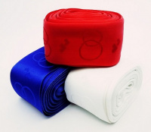 | С2785г17/5959п | 334.20 |  |  | Изображение
 | Лента атл.рис.5959п С2785г17 "Свадебная" 65 мм х 20 м (белая ) |  | 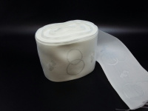 |  | 334.20 | шт | 5 | Изображение
 | Лента атл.рис.5959п С2785г17 "Свадебная" 65 мм х 20 м (красная) |  | 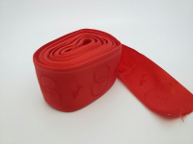 |  | 334.20 | шт | 5 | Изображение
 | Лента атл.рис.5959п С2785г17 "Свадебная" 65 мм х 20 м (синяя) |  | 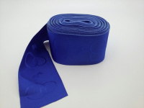 |  | 334.20 | шт | 5 | Изображение
 | Лента атласная жакк.рис.9130п С3464 "Сердечко" 65 мм х 20 м | Лента атласная жакк.рис.9130п С3464 "Сердечко" 65 мм х 20 м | 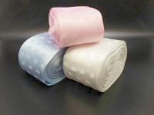 | С3464/9130п | 334.20 |  |  | Изображение
 | Лента атласная жакк.рис.9130п С3464 "Сердечко" 65 мм х 20 м (белая) |  | 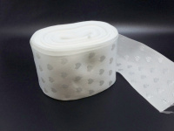 |  | 334.20 | шт | 1 | Изображение
 | Лента брючная 15 мм, 50 м, 7405/02 т.серый | Лента брючная 15 мм, 50 м, 7405/02 т.серый | 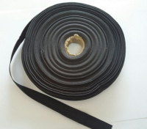 | С3281Г17-7405/2 | 300.00 |  |  | Изображение
 | Лента брючная 15 мм, 50 м, 7405/02 т.серый |  |  |  | 300.00 | шт | 16 | Изображение
 | Лента брючная 15 мм, 50 м, 7405/03 т.синяя | Лента брючная 15 мм, 50 м, 7405/03 т.синяя | 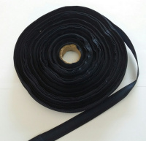 | С3281Г17-7405/3 | 300.00 |  |  | Изображение
 | Лента брючная 15 мм, 50 м, 7405/03 т.синяя |  |  |  | 300.00 | шт | 17 | Изображение
 | Лента брючная 15 мм, 50 м, 7405/09 лен | Лента брючная 15 мм, 50 м, 7405/09 лен | 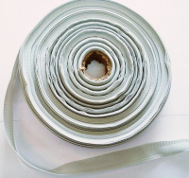 | С3281Г17-7405/9 | 300.00 |  |  | Изображение
 | Лента брючная 15 мм, 50 м, 7405/09 лен |  |  |  | 300.00 | шт | 34 | Изображение
 | Лента брючная 15 мм, 50 м, 7405/16 св.бежевый | Лента брючная 15 мм, 50 м, 7405/16 св.бежевый | 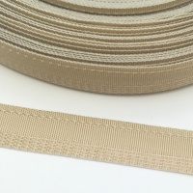 | С3281Г17-7405/16 | 300.00 |  |  | Изображение
 | Лента брючная 15 мм, 50 м, 7405/16 св.бежевый |  |  |  | 300.00 | шт | 33 | Изображение
 | Лента брючная 15 мм, 50 м, 7571/04 серый | Лента брючная 15 мм, 50 м, 7571/04 серый | 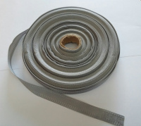 | С3281Г17-7571/4 | 300.00 |  |  | Изображение
 | Лента брючная 15 мм, 50 м, 7571/04 серый |  |  |  | 300.00 | шт | 25 | Изображение
 | Лента брючная 15 мм, 50 м, 7571/06 коричневый | Лента брючная 15 мм, 50 м, 7571/06 коричневый | 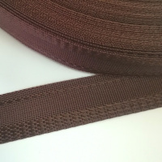 | С3281Г17-7571/6 | 300.00 |  |  | Изображение
 | Лента брючная 15 мм, 50 м, 7571/06 коричневый |  |  |  | 300.00 | шт | 33 | Изображение
 | Лента брючная 15 мм, 50 м, 7571/11 св.олива | Лента брючная 15 мм, 50 м, 7571/11 св.олива | 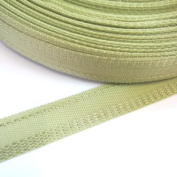 | С3281Г17-7571/11 | 300.00 |  |  | Изображение
 | Лента брючная 15 мм, 50 м, 7571/11 св.олива |  |  |  | 300.00 | шт | 37 | Изображение
 | Лента брючная 15 мм, 50 м, 7571/12 т.олива | Лента брючная 15 мм, 50 м, 7571/12 т.олива | 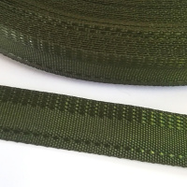 | С3281Г17-7571/12 | 300.00 |  |  | Изображение
 | Лента брючная 15 мм, 50 м, 7571/12 т.олива |  |  |  | 300.00 | шт | 32 | Изображение
 | Лента брючная 15 мм, 50 м, 7571/17 бежевый | Лента брючная 15 мм, 50 м, 7571/17 бежевый | 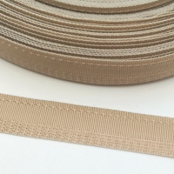 | С3281Г17-7571/17 | 300.00 |  |  | Изображение
 | Лента брючная 15 мм, 50 м, 7571/17 бежевый |  |  |  | 300.00 | шт | 27 | Изображение
 | Лента брючная 15 мм, 50 м, 8941/05 белый | Лента брючная 15 мм, 50 м, 8941/05 белый | 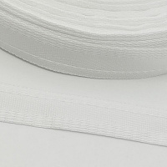 | С3281Г17-8941/5 | 300.00 |  |  | Изображение
 | Лента брючная 15 мм, 50 м, 8941/05 белый |  |  |  | 300.00 | шт | 32 | Изображение
 | Лента брючная 15 мм, 50 м, 8941/10 св.серый | Лента брючная 15 мм, 50 м, 8941/10 св.серый | 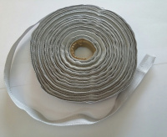 | С3281Г17-8941/10 | 300.00 |  |  | Изображение
 | Лента брючная 15 мм, 50 м, 8941/10 св.серый |  |  |  | 300.00 | шт | 37 | Изображение
 | Набор свадебный «Красная лента» С3591Г17 модель 15 | Набор свадебный «Красная лента» С3591Г17 модель 15 | 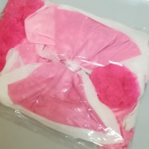 | С3591Г17 | 297.00 |  |  | Изображение
 | Набор свадебный «Красная лента» С3591Г17 модель 15 |  |  |  | 297.00 | шт | 5 | Изображение
 | Набор свадебный «Красная лента» С3733Г17 VIP | Набор свадебный «Красная лента» С3733Г17 VIP | 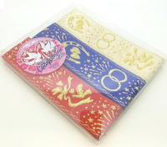 | С3733Г17 | 396.00 |  |  | Изображение
 | Набор свадебный «Красная лента» С3733Г17 VIP |  |  |  | 396.00 | шт | 8 | Изображение
 | Набор свадебный С2196Г17 Ленты атласные шир.70 мм, белый/синий/красный | Набор свадебный С2196Г17 Ленты атласные шир.70 мм, белый/синий/красный | 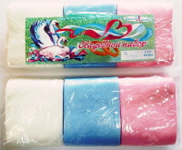 | С2196Г17 | 267.30 |  |  | Изображение
 | Набор свадебный С2196Г17 Ленты атласные шир.70 мм, белый/синий/красный |  |  |  | 267.30 | шт | 1 | Изображение
 | Тесьма отделочная «Вьюнчик» двухцветная 6 мм, 20 м | Тесьма отделочная «Вьюнчик» двухцветная 6 мм, 20 м | 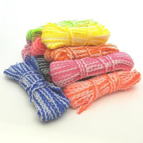 | С3726Г17/9253 | 78.60 |  |  | Изображение
 | Тесьма отделочная «Вьюнчик» двухцветная 6 мм, 20 м (11, яр.розовый/белый) |  | 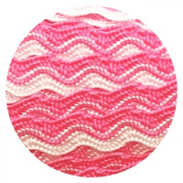 |  | 78.60 | шт | 1 | Изображение

